トポロジ図
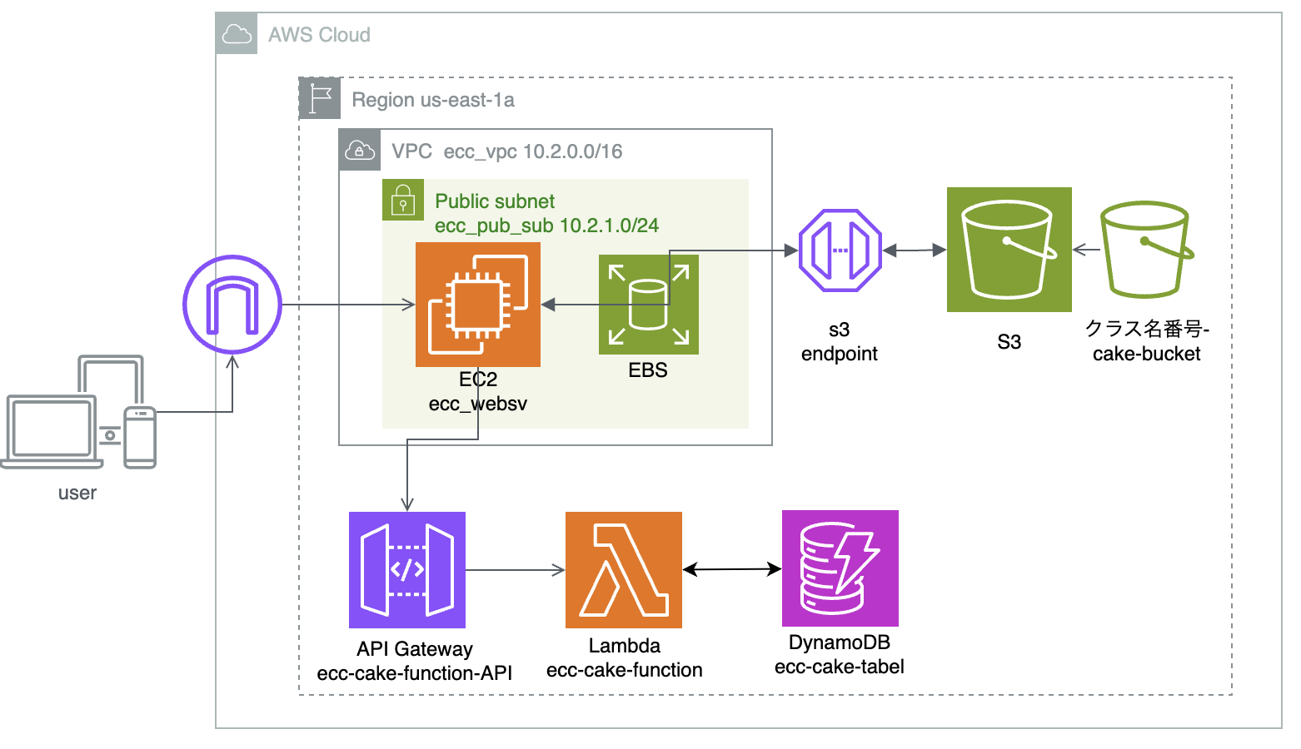
作成するトポロジ

